Прайс-лист
 | Прайс-лист - Швейная Фабрика "Детский Трикотаж 37"

Телефоны:
+7-901-684-38-26 / Nadezhda@ivdt37.ru - Надежда (менеджер по продажам)
+7-960-512-49-02 / info@ivdt37.ru - Юлия (менеджер по продажам в ТЦ "РИО")
+7-901-684-20-57 / opt@ivdt37.ru - Наталья (руководитель отдела продаж)
+7-910-680-67-65 - Наталья (организационные вопросы)
Адрес: Иваново ТЦ РИО, Кохомское шоссе 1Д, павильон 279
info@ivdt37.ru
www.ivdt37.ru

Актуальность прайса на: 2024-03-29 14:51:03
Косынки, банданы
 | Картинка | Артикул | Наименование | Состав | Материал | URL | Цена () | Заказ | Сумма
1 | 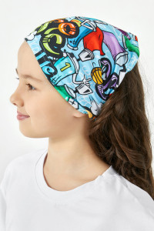 | КС0073 | Косынка "Граффити" 46-56 | 95% Хлопок, 5% Лайкра | Кулирка+лайкра | https://ivdt37.ru/product/kosynka-graffiti-/?utm_source=price&utm_medium=price&utm_campaign=price | 200.00 | 0 | 0.00
2 | 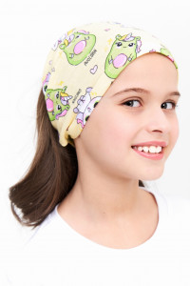 | КС0106 | Косынка "Авокадия" 46-56 | 95% Хлопок, 5% Лайкра | Кулирка | https://ivdt37.ru/product/kosynka-avokadiya-/?utm_source=price&utm_medium=price&utm_campaign=price | 200.00 | 0 | 0.00
3 | 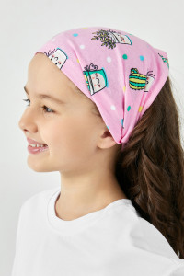 | КС0069 | Косынка "Кактусята" 46-56 | 95% Хлопок, 5% Лайкра | Кулирка | https://ivdt37.ru/product/kosynka-kaktusyata-/?utm_source=price&utm_medium=price&utm_campaign=price | 200.00 | 0 | 0.00
4 | 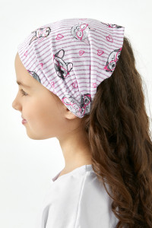 | КС0060 | Косынка "Кисонька" 46-56 | 95% Хлопок, 5% Лайкра | Кулирка | https://ivdt37.ru/product/kosynka-kisonka-/?utm_source=price&utm_medium=price&utm_campaign=price | 200.00 | 0 | 0.00
5 | 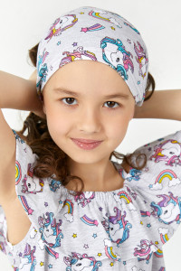 | КС0085 | Косынка "Волшебный единорог" 46-56 | 95% Хлопок, 5% Лайкра | Кулирка | https://ivdt37.ru/product/kosynka-volshebnyy-edinorog-/?utm_source=price&utm_medium=price&utm_campaign=price | 300.00 | 0 | 0.00
6 | 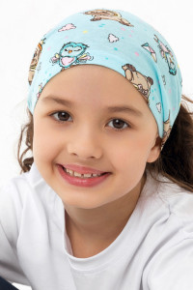 | КС0065 | Косынка "Совушка" 46-56 | 100% хлопок | Кулирка | https://ivdt37.ru/product/kosynka-sovushka-/?utm_source=price&utm_medium=price&utm_campaign=price | 200.00 | 0 | 0.00
7 | 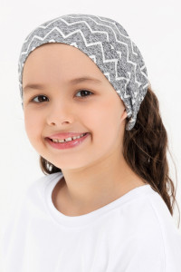 | КС0070 | Косынка "Зигзаг" 46-56 | 95% Хлопок, 5% Лайкра | Кулирка | https://ivdt37.ru/product/kosynka-zigzag-/?utm_source=price&utm_medium=price&utm_campaign=price | 200.00 | 0 | 0.00
8 | 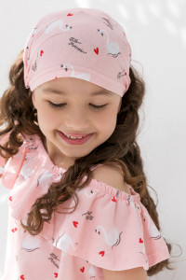 | КС0080 | Косынка "Лебедушка" 46-56 | 100% хлопок | Кулирка | https://ivdt37.ru/product/kosynka-lebedushka-/?utm_source=price&utm_medium=price&utm_campaign=price | 300.00 | 0 | 0.00
9 | 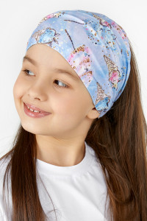 | КС0014 | Косынка "Мороженое" 46-56 | 95% Хлопок, 5% Лайкра | Кулирка+лайкра | https://ivdt37.ru/product/kosynka-morozhenoe-dlya-devochek/?utm_source=price&utm_medium=price&utm_campaign=price | 300.00 | 0 | 0.00
10 | 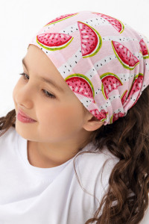 | КС0051 | Косынка "Долька" д.д 46-56 | 95% Хлопок, 5% Лайкра | Кулирка | https://ivdt37.ru/product/kosynka-dolka-dd/?utm_source=price&utm_medium=price&utm_campaign=price | 300.00 | 0 | 0.00
11 | 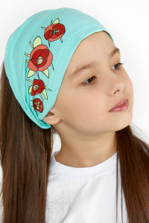 | КС0061 | Косынка "Маки-Зеленый" д.д 46-56 | 95% Хлопок, 5% Лайкра | Кулирка+лайкра | https://ivdt37.ru/product/kosynka-maki-zelenyy-dd/?utm_source=price&utm_medium=price&utm_campaign=price | 300.00 | 0 | 0.00
12 | 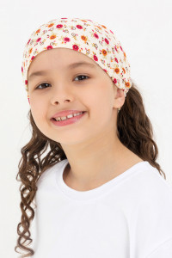 | КС0075 | Косынка "Кашкорсе Цветочек" 46-56 | 95% Хлопок, 5% Лайкра | Кулирка+лайкра | https://ivdt37.ru/product/kosynka-kashkorse-cvetochek-/?utm_source=price&utm_medium=price&utm_campaign=price | 200.00 | 0 | 0.00
13 | 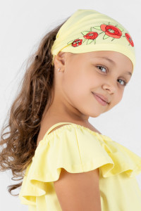 | КС0050 | Косынка "Маки-Желтый" д.д 46-56 | 95% Хлопок, 5% Лайкра | Кулирка+лайкра | https://ivdt37.ru/product/kosynka-maki-dd/?utm_source=price&utm_medium=price&utm_campaign=price | 300.00 | 0 | 0.00
14 | 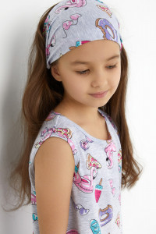 | КС0059 | Косынка "Пляж" 46-56 | 95% Хлопок, 5% Лайкра | Кулирка | https://ivdt37.ru/product/kosynka-plyazh-/?utm_source=price&utm_medium=price&utm_campaign=price | 300.00 | 0 | 0.00
15 | 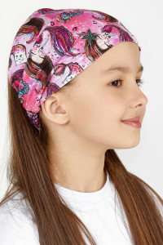 | КС0053 | Косынка "Русалочка" 46-56 | 95% Хлопок, 5% Лайкра | Кулирка+лайкра | https://ivdt37.ru/product/kosynka-rusalochka-/?utm_source=price&utm_medium=price&utm_campaign=price | 300.00 | 0 | 0.00
16 | 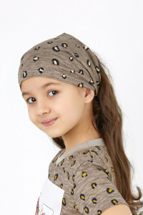 | КС0054 | Косынка "Лео-Коричневый" 46-56 | 100% хлопок | Кулирка | https://ivdt37.ru/product/kosynka-leo-korichnevyy-/?utm_source=price&utm_medium=price&utm_campaign=price | 200.00 | 0 | 0.00
17 | 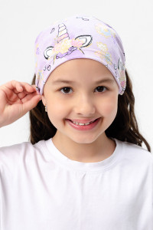 | КС0021 | Косынка "Сказка" д.д 46-56 | 92% Хлопок, 8% Лайкра | Кулирка+лайкра | https://ivdt37.ru/product/kosynka-skazka-dlya-devochek/?utm_source=price&utm_medium=price&utm_campaign=price | 200.00 | 0 | 0.00
18 | 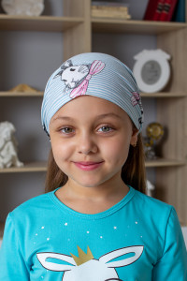 | КС0037 | Косынка "Зайчик-Голубой" 46-56 | 95% Хлопок, 5% Лайкра | Кулирка | https://ivdt37.ru/product/kosynka-zaychik-/?utm_source=price&utm_medium=price&utm_campaign=price | 300.00 | 0 | 0.00
19 | 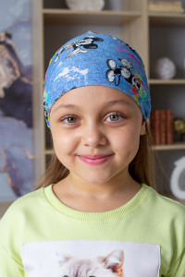 | КС0044 | Косынка "Маус Салют" 46-56 | 95% Хлопок, 5% Лайкра | Кулирка+лайкра | https://ivdt37.ru/product/kosynka-maus-salyut-/?utm_source=price&utm_medium=price&utm_campaign=price | 150.00 | 0 | 0.00
20 | 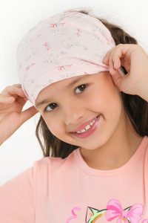 | КС0036 | Косынка "Киса" д.д 46-56 | 95% Хлопок, 5% Лайкра | Кулирка+лайкра | https://ivdt37.ru/product/kosynka-kisa-/?utm_source=price&utm_medium=price&utm_campaign=price | 150.00 | 0 | 0.00
21 | 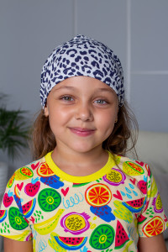 | КС0055 | Косынка "Лео-Синий" 46-56 | 100% хлопок | Кулирка | https://ivdt37.ru/product/kosynka-leo-siniy-/?utm_source=price&utm_medium=price&utm_campaign=price | 150.00 | 0 | 0.00
22 | 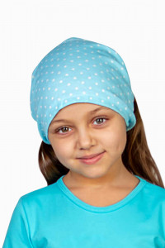 | КС0033 | Косынка "Горошинка (Бирюза)" 46-56 | 95% Хлопок, 5% Лайкра | Кулирка | https://ivdt37.ru/product/kosynka-goroshinka-siniy-/?utm_source=price&utm_medium=price&utm_campaign=price | 150.00 | 0 | 0.00
23 | 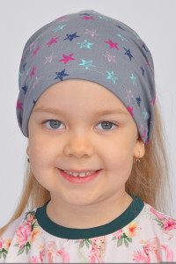 | КС0004 | Косынка "Звездочки" д.д 46-56 | 95% Хлопок, 5% Лайкра | Кулирка+лайкра | https://ivdt37.ru/product/kosynka-zvezdochki-dlya-devochek/?utm_source=price&utm_medium=price&utm_campaign=price | 300.00 | 0 | 0.00
24 | 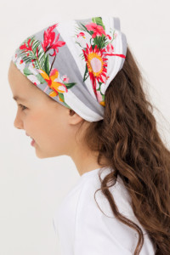 | КС0068 | Косынка "Фламинго-Полоска" 46-56 | 100% хлопок | Кулирка | https://ivdt37.ru/product/kosynka-flamingo-/?utm_source=price&utm_medium=price&utm_campaign=price | 200.00 | 0 | 0.00
25 | 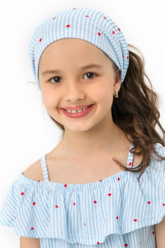 | КС0087 | Косынка "Катрина" 46-56 | 95% Хлопок, 5% Лайкра | Кулирка | https://ivdt37.ru/product/kosynka-katrina-/?utm_source=price&utm_medium=price&utm_campaign=price | 300.00 | 0 | 0.00
26 | 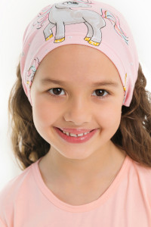 | КС0063 | Косынка "Поняшка" 46-56 | 95% Хлопок, 5% Лайкра | Кулирка | https://ivdt37.ru/product/kosynka-ponyashka-/?utm_source=price&utm_medium=price&utm_campaign=price | 200.00 | 0 | 0.00
27 | 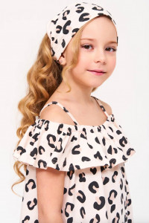 | КС0102 | Косынка "Leo" 46-56 | 95% Хлопок, 5% Лайкра | Кулирка | https://ivdt37.ru/product/kosynka-leo-/?utm_source=price&utm_medium=price&utm_campaign=price | 200.00 | 0 | 0.00
28 | 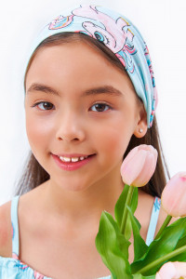 | КС0105 | Косынка "Чудо" 46-56 | 95% Хлопок, 5% Лайкра | Кулирка | https://ivdt37.ru/product/kosynka-chudo-/?utm_source=price&utm_medium=price&utm_campaign=price | 300.00 | 0 | 0.00
29 | 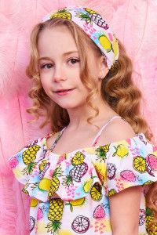 | КС0104 | Косынка "ТУТТИ" 46-56 | 95% Хлопок, 5% Лайкра | Кулирка | https://ivdt37.ru/product/kosynka-tutti-/?utm_source=price&utm_medium=price&utm_campaign=price | 200.00 | 0 | 0.00
30 | 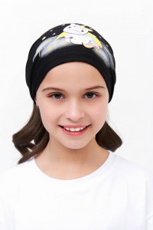 | КС0057 | Косынка "Единорожка облачко-black" 46-56 | 95% Хлопок, 5% Лайкра | Кулирка+лайкра | https://ivdt37.ru/product/kosynka-edinorozhka-oblachko-black-/?utm_source=price&utm_medium=price&utm_campaign=price | 200.00 | 0 | 0.00
31 | 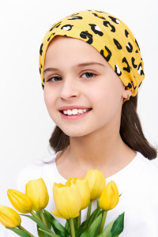 | КС0107 | Косынка "Надин" 46-56 | 95% Хлопок, 5% Лайкра | Кулирка | https://ivdt37.ru/product/kosynka-nadin-/?utm_source=price&utm_medium=price&utm_campaign=price | 200.00 | 0 | 0.00
32 | 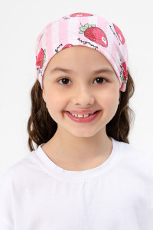 | КС0100 | Косынка "Vika" 46-56 | 95% Хлопок, 5% Лайкра | Кулирка | https://ivdt37.ru/product/kosynka-vika-/?utm_source=price&utm_medium=price&utm_campaign=price | 200.00 | 0 | 0.00
33 | 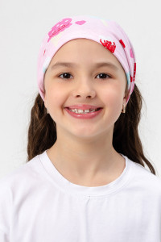 | КС0111 | Косынка "Sweet" 46-56 | 95% Хлопок, 5% Лайкра | Кулирка | https://ivdt37.ru/product/kosynka-sweet-/?utm_source=price&utm_medium=price&utm_campaign=price | 200.00 | 0 | 0.00
34 | 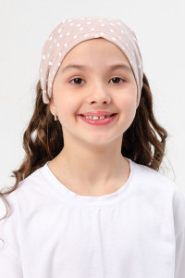 | КС0098 | Косынка "NUAGE - Кофе" 46-56 | 95% Хлопок, 5% Лайкра | Кулирка | https://ivdt37.ru/product/kosynka-nuage-kofe-/?utm_source=price&utm_medium=price&utm_campaign=price | 200.00 | 0 | 0.00
35 | 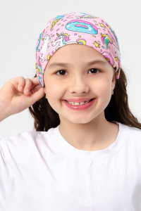 | КС0109 | Косынка "Фантазия" 46-56 | 95% Хлопок, 5% Лайкра | Кулирка | https://ivdt37.ru/product/kosynka-fantaziya-/?utm_source=price&utm_medium=price&utm_campaign=price | 200.00 | 0 | 0.00
36 | 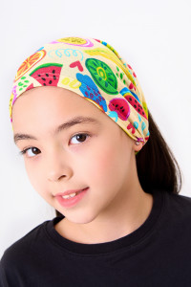 | КС0058 | Косынка "Фрукты" 46-56 | 95% Хлопок, 5% Лайкра | Кулирка | https://ivdt37.ru/product/kosynka-frukty-/?utm_source=price&utm_medium=price&utm_campaign=price | 200.00 | 0 | 0.00
 |  |  |  |  |  |  | Итого | 0 | 0.00

